분기별 총정보량
분기별 정보량 추세

요약

분기 | 정보량 | 연 단위
20.Q1 | 2,413 | 9,111
20.Q2 | 2,323
20.Q3 | 2,231
20.Q4 | 2,144
21.Q1 | 1,938 | 6,864
21.Q2 | 1,467
21.Q3 | 1,647
21.Q4 | 1,812
총합 | 15,975 | 15,975

채널별 정보량
연간 채널별 정보량(지역별)
 |  | 인근 타지역 | 목포 | 전체 정보량
20.01 - 20.12 |  | 1,329 | 6,552 | 7,881
21.01 - 21.12 |  | 1,501 | 4,534 | 6,035

분기별 정보량 추이(지역별)

정보량 (건) | 구분 | 20.01 - 20.12 | 21.01 - 21.12 | 열1 | 열2 | 전체 정보량 | 정보량 (건) | 구분 | 20.Q1 | 20.Q2 | 20.Q3 | 20.Q4 | 21.Q1 | 21.Q2 | 21.Q3 | 21.Q4 | 열1 | 열2 | 열3 | 열4 | 열5 | 전체 정보량
 | 목포 | 6,552 | 4,534 |  |  | 11,086 |  | 목포 | 1,801 | 1,708 | 1,639 | 1,404 | 1,215 | 986 | 1,092 | 1,241 |  |  |  |  |  | 11,086
 | 인근 타지역 | 1,329 | 1,501 |  |  | 2,830 |  | 인근 타지역 | 286 | 348 | 328 | 367 | 424 | 301 | 354 | 422 |  |  |  |  |  | 2,830

 | 전체 정보량 | 7,881 | 6,035 |  |  | 13,916 |  | 전체 정보량 | 2,087 | 2,056 | 1,967 | 1,771 | 1,639 | 1,287 | 1,446 | 1,663 |  |  |  |  |  | 13,916
비중 (%) | 구분 | 20.01 - 20.12 | 21.01 - 21.12 | 열1 | 열2 |  | 비중 (%) | 구분 | 20.Q1 | 20.Q2 | 20.Q3 | 20.Q4 | 21.Q1 | 21.Q2 | 21.Q3 | 21.Q4 | 열1 | 열2 | 열3 | 열4 | 열5
 | 목포 | 83% | 75% |  |  |  |  | 언론 | 86% | 83% | 83% | 79% | 74% | 77% | 76% | 75%
 | 인근 타지역 | 17% | 25% |  |  |  |  | 커뮤니티 | 14% | 17% | 17% | 21% | 26% | 23% | 24% | 25%
 |  |  |  |  |  |  |  | SNS | 0% | 0% | 0% | 0% | 0% | 0% | 0% | 0%
 | 전체 정보량 | 100% | 100% |  |  |  |  | 전체 정보량 | 100% | 100% | 100% | 100% | 100% | 100% | 100% | 100%

채널별 정보량 (2)
연간 채널별 정보량(대상별)

분기별 정보량 추이(대상별)

정보량 (건) | 구분 | 20.01 - 20.12 | 21.01 - 21.12 | 열1 | 열2 | 전체 정보량 | 정보량 (건) | 구분 | 20.Q1 | 20.Q2 | 20.Q3 | 20.Q4 | 21.Q1 | 21.Q2 | 21.Q3 | 21.Q4 | 열1 | 열2 | 열3 | 열4 | 열5 | 전체 정보량
 | 파파 | 541 | 179 |  |  | 720 |  | 파파 | 136 | 132 | 116 | 157 | 69 | 25 | 43 | 42 |  |  |  |  |  | 720
 | 예비맘 | 351 | 281 |  |  | 632 |  | 예비맘 | 127 | 67 | 81 | 76 | 107 | 74 | 71 | 29 |  |  |  |  |  | 632
 | 기타(여행,축제등) | 338 | 369 |  |  | 707 |  | 기타(여행,축제등) | 63 | 68 | 67 | 140 | 123 | 81 | 87 | 78 |  |  |  |  |  | 707
 | 전체 정보량 | 1,230 | 829 |  |  | 2,059 |  | 전체 정보량 | 326 | 267 | 264 | 373 | 299 | 180 | 201 | 149 |  |  |  |  |  | 2,059
비중 (%) | 구분 | 20.01 - 20.12 | 21.01 - 21.12 | 열1 | 열2 |  | 비중 (%) | 구분 | 20.Q1 | 20.Q2 | 20.Q3 | 20.Q4 | 21.Q1 | 21.Q2 | 21.Q3 | 21.Q4 | 열1 | 열2 | 열3 | 열4 | 열5
 | 목포 | 44% | 22% |  |  |  |  | 파파 | 42% | 49% | 44% | 42% | 23% | 14% | 21% | 28%
 | 인근 타지역 | 29% | 34% |  |  |  |  | 예비맘 | 39% | 25% | 31% | 20% | 36% | 41% | 35% | 19%
 | 기타(여행,축제등) | 27% | 45% |  |  |  |  | 기타(여행,축제등) | 19% | 25% | 25% | 38% | 41% | 45% | 43% | 52%
 | 전체 정보량 | 100% | 100% |  |  |  |  | 전체 정보량 | 100% | 100% | 100% | 100% | 100% | 100% | 100% | 100%

분석 (1)
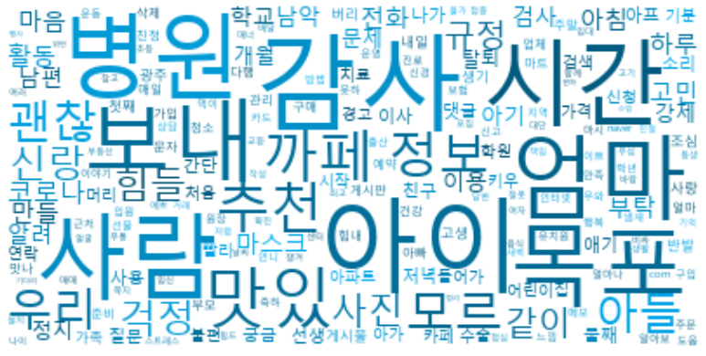
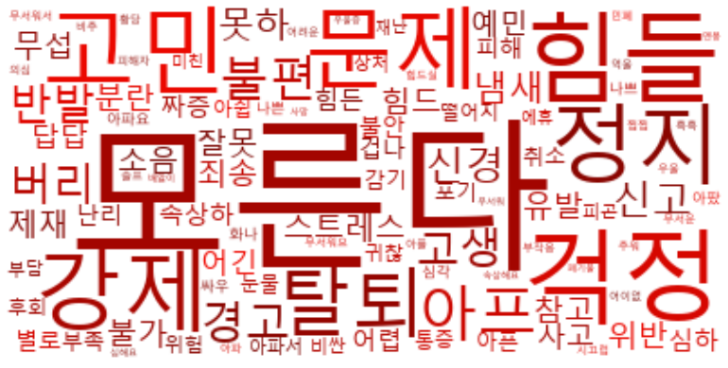
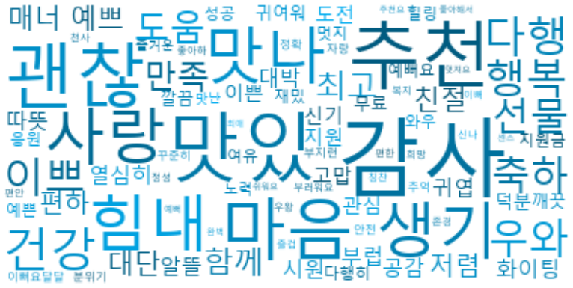

빈도분석 |  | 감성분석 (긍정) |  | 감성분석 (부정)
단어 | 빈도 | 단어 | 빈도 | 단어 | 빈도
감사 | 17,084 | 감사 | 17,084 | 모른다 | 4,957
아이 | 15,496 | 맛있 | 5,735 | 걱정 | 4,329
병원 | 7,693 | 추천 | 5,237 | 힘들 | 4,115
시간 | 7,550 | 괜찮 | 4,939 | 고민 | 3,104
사람 | 7,294 | 마음 | 3,291 | 강제 | 2,924
엄마 | 6,850 | 사랑 | 1,854 | 문제 | 2,903
목포 | 6,062 | 생기 | 1,846 | 정지 | 2,842
보내 | 5,778 | 맛나 | 1,761 | 탈퇴 | 2,811
맛있 | 5,735 | 힘내 | 1,682 | 아프 | 2,707
까페 | 5,708 | 건강 | 1,645 | 불편 | 1,914
추천 | 5,237 | 다행 | 1,536 | 경고 | 1,909
정보 | 5,174 | 행복 | 1,488 | 버리 | 1,866
모르 | 4,957 | 이쁘 | 1,469 | 반발 | 1,861
우리 | 4,952 | 우와 | 1,371 | 고생 | 1,823
괜찮 | 4,939 | 축하 | 1,327 | 신경 | 1,357
아들 | 4,434 | 선물 | 1,265 | 신고 | 1,326
걱정 | 4,329 | 도움 | 1,263 | 못하 | 1,307
신랑 | 4,217 | 만족 | 1,255 | 냄새 | 1,252
사진 | 4,137 | 최고 | 1,233 | 스트레스 | 1,251
힘들 | 4,115 | 함께 | 1,213 | 참고 | 1,243
같이 | 4,001 | 예쁘 | 1,210 | 잘못 | 1,229
규정 | 3,902 | 대단 | 1,196 | 불가 | 1,184
코로나 | 3,839 | 매너 | 1,084 | 무섭 | 1,073
마스크 | 3,765 | 친절 | 1,080 | 힘드 | 1,055
전화 | 3,695 | 저렴 | 1,078 | 위반 | 1,009
부탁 | 3,501 | 편하 | 1,004 | 소음 | 978
활동 | 3,431 | 열심히 | 996 | 유발 | 959
마음 | 3,291 | 부럽 | 994 | 제재 | 945
하루 | 3,251 | 알뜰 | 981 | 죄송 | 937
아침 | 3,198 | 화이팅 | 928 | 분란 | 935
고민 | 3,104 | 공감 | 866 | 어긴 | 929
만들 | 3,035 | 시원 | 857 | 예민 | 910
이용 | 3,028 | 대박 | 848 | 답답 | 873
남편 | 3,014 | 따뜻 | 773 | 사고 | 824
학교 | 2,986 | 귀엽 | 756 | 어렵 | 820
검사 | 2,971 | 도전 | 710 | 심하 | 812
알려 | 2,962 | 신기 | 679 | 짜증 | 807
남악 | 2,941 | 이쁜 | 678 | 힘든 | 788
아기 | 2,941 | 지원 | 662 | 속상하 | 771
강제 | 2,924 | 관심 | 648 | 난리 | 760
개월 | 2,921 | 고맙 | 629 | 불안 | 745
문제 | 2,903 | 덕분 | 618 | 별로 | 672
정지 | 2,842 | 귀여워 | 582 | 피해 | 667
탈퇴 | 2,811 | 무료 | 577 | 겁나 | 649
이사 | 2,780 | 깨끗 | 576 | 감기 | 643
댓글 | 2,761 | 깔끔 | 566 | 포기 | 636
간단 | 2,756 | 예뻐요 | 527 | 아픈 | 629
아프 | 2,707 | 지원금 | 523 | 취소 | 625
질문 | 2,658 | 와우 | 522 | 부족 | 616
궁금 | 2,638 | 멋지 | 521 | 위험 | 606
친구 | 2,636 | 응원 | 514 | 떨어지 | 556
둘째 | 2,615 | 예쁜 | 513 | 눈물 | 547
선생 | 2,576 | 성공 | 513 | 통증 | 545
애기 | 2,575 | 재밌 | 507 | 아쉽 | 521
사용 | 2,496 | 여유 | 506 | 귀찮 | 520
저녁 | 2,444 | 힐링 | 496 | 후회 | 487
나가 | 2,396 | 다행히 | 481 | 아파서 | 472
소리 | 2,383 | 노력 | 479 | 부담 | 457
아파트 | 2,346 | 즐거운 | 477 | 비싼 | 446
어린이집 | 2,302 | 맛난 | 475 | 상처 | 443
시작 | 2,292 | 분위기 | 454 | 피곤 | 437
처음 | 2,214 | 이뻐요 | 452 | 미친 | 422
수술 | 2,179 | 안전 | 452 | 에휴 | 408
검색 | 2,171 | 꾸준히 | 423 | 재난 | 398
가격 | 2,154 | 정확 | 382 | 아파요 | 378
아가 | 2,144 | 추억 | 358 | 나쁘 | 367
들어가 | 2,101 | 자랑 | 337 | 화나 | 356
신청 | 2,091 | 달달 | 323 | 싸우 | 350
학원 | 2,075 | 부지런 | 319 | 심각 | 336
치료 | 2,065 | 부러워요 | 307 | 아팠 | 325
기분 | 2,047 | 신나 | 296 | 나쁜 | 324
카페 | 1,994 | 칭찬 | 287 | 무서워서 | 310
키우 | 1,921 | 복지 | 280 | 비추 | 282
빨리 | 1,920 | 천사 | 279 | 무서워요 | 280
불편 | 1,914 | 정성 | 249 | 부작용 | 274
경고 | 1,909 | 편한 | 244 | 슬프 | 245
머리 | 1,907 | 즐겁 | 235 | 찝찝 | 245
연락 | 1,885 | 이뻐 | 232 | 우울 | 241
게시물 | 1,876 | 좋아하 | 225 | 의심 | 239
내일 | 1,867 | 희망 | 214 | 무서운 | 238
버리 | 1,866 | 편안 | 205 | 어이없 | 233
첫째 | 1,866 | 우왕 | 193 | 어려운 | 232
반발 | 1,861 | 존경 | 192 | 아파 | 227
조심 | 1,857 | 추천요 | 188 | 황당 | 207
사랑 | 1,854 | 멋져요 | 186 | 아플 | 202
생기 | 1,846 | 센스 | 172 | 추워 | 198
고생 | 1,823 | 최애 | 141 | 흑흑 | 195
가족 | 1,817 | 예뻐 | 127 | 억울 | 184
광주 | 1,812 | 쉬워요 | 95 | 시끄럽 | 171
게시판 | 1,801 | 완벽 | 90 | 힘드실 | 164
준비 | 1,762 | 좋아해서 | 89 | 피해자 | 139
맛나 | 1,761 | 클럽 | 3,065 | 민폐 | 135
청소 | 1,751 | 결승 | 3,055 | 무서워 | 130
업체 | 1,725 | 단체 | 3,022 | 심해요 | 121
부모 | 1,715 | 자격 | 3,018 | 속상해요 | 118
마트 | 1,712 | 공공 | 3,017 | 우울증 | 103
주말 | 1,685 | 우리 | 2,964 | 사망 | 103
힘내 | 1,682 | 골프 | 2,945 | 배앓이 | 101
건강 | 1,645 | 접수 | 2,943 | 멘붕 | 99
예약 | 1,630 | 시험 | 2,938 | 폐기물 | 90
얼마 | 1,620
가입 | 1,608
친정 | 1,605
매일 | 1,593
삭제 | 1,536
다행 | 1,536
문자 | 1,535
관리 | 1,534
구매 | 1,527 |  |  |  |  | 긍정 | 122,117
아빠 | 1,514 |  |  |  |  | 부정 | 87,488
알아보 | 1,508
진료 | 1,502
구입 | 1,497
행복 | 1,488
이쁘 | 1,469
주문 | 1,444
운영 | 1,437
얼마나 | 1,434
근처 | 1,423
마시 | 1,420
이야기 | 1,404
보험 | 1,398
원장 | 1,387
인터넷 | 1,382
com | 1,382
메모 | 1,382
유치원 | 1,381
학년 | 1,377
방법 | 1,373
우와 | 1,371
운동 | 1,371
지역 | 1,362
입원 | 1,357
신경 | 1,357
출산 | 1,340
축하 | 1,327
신고 | 1,326
먹이 | 1,321
못하 | 1,307
상담 | 1,293
카드 | 1,269
선물 | 1,265
naver | 1,263
도움 | 1,263
언니 | 1,259
느낌 | 1,255
만족 | 1,255
냄새 | 1,252
스트레스 | 1,251
참고 | 1,243
최고 | 1,233
잘못 | 1,229
음식 | 1,214
함께 | 1,213
예쁘 | 1,210
여러 | 1,209
답변 | 1,208
나이 | 1,202
임신 | 1,200
대단 | 1,196
기억 | 1,192
고기 | 1,189
책임 | 1,188
불가 | 1,184
부동산 | 1,180
거래 | 1,155
작성 | 1,152
매매 | 1,142
동생 | 1,138
교환 | 1,134
무통 | 1,120
비싸 | 1,117
모집 | 1,113
얼굴 | 1,111
접종 | 1,110
초등 | 1,107
확진 | 1,102
바람 | 1,098
새벽 | 1,097
여자 | 1,097
챙겨 | 1,090
매너 | 1,084
친절 | 1,080
저렴 | 1,078
생활 | 1,076
무섭 | 1,073
쪽지 | 1,073
배달 | 1,060
힘드 | 1,055
설치 | 1,044
날씨 | 1,031
점심 | 1,027
센터 | 1,025
임대 | 1,021
기다리 | 1,019
정리 | 1,019
행사 | 1,014
위반 | 1,009
수업 | 1,006
편하 | 1,004

분석 (2)
절대빈도 기준으로 보기 (카테고리 선택 후 차트 우측하단 (+)(-)로 조정) | 백분율 기준으로 보기 (카테고리 선택 후 차트 우측하단 (+)(-)로 조정)

 | 요약
육아 | 95,605
행동 | 80,693
장소 | 75,419
object | 44,843
시간 | 33,436
정보 | 31,024
인물 | 28,316
지역 | 22,753
코로나 관련 | 19,206
매매 | 11,945
 | 요약
육아 | 21.57%
행동 | 18.21%
장소 | 17.02%
object | 10.12%
시간 | 7.54%
정보 | 7.00%
인물 | 6.39%
지역 | 5.13%
코로나 관련 | 4.33%
매매 | 2.69%

Ver.2

 | 요약
사진 | 4,137
머리 | 1,907
문자 | 1,535
인터넷 | 1,382
카드 | 1,269
얼굴 | 1,111
김치 | 1,002
공구 | 1,002
반찬 | 989
김밥 | 979
커피 | 978
에어컨 | 963
티비 | 892
제품 | 776
택배 | 761
차량 | 757
과일 | 700
냉장고 | 683
치킨 | 682
뉴스 | 665
건조기 | 665
침대 | 654
고구마 | 636
핸드폰 | 619
다리 | 609
허리 | 607
매트 | 593
물건 | 575
세탁기 | 568
버스 | 565
쓰레기 | 562
피부 | 547
창문 | 515
박스 | 509
택시 | 487
공기 | 460
우유 | 458
필터 | 455
그릇 | 454
계란 | 454
현금 | 450
상품권 | 438
담배 | 438
사과 | 432
이불 | 415
재료 | 412
삼성 | 406
동물 | 398
가스 | 396
과자 | 378
...

